Sheet1
DỰ ÁN CAPSTONE Website bán điện thoại

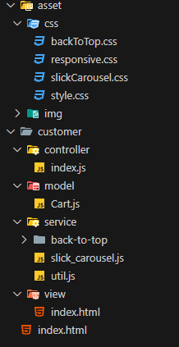
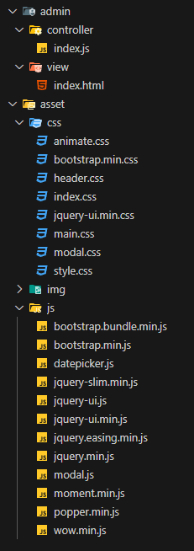
Thành viên | Task | Tiến độ | Ghi chú | Cấu trúc thư mục
Nguyễn Phước Nguyên Ân | Giao diện customer | 100% |  | Nguyễn Phước Nguyên Ân | Cao Thị Minh Tuyền
Cao Thị Minh Tuyền | Giao diện admin | 100%
Cao Thị Minh Tuyền | Xử lý API | 100%
Cao Thị Minh Tuyền | Chức năng thêm sản phẩm trang admin | 100%
Cao Thị Minh Tuyền | Chức năng xóa sản phẩm trang admin | 100%
Cao Thị Minh Tuyền | Chức năng sửa thông tin sản phẩm trang admin | 100%
Nguyễn Phước Nguyên Ân | Chức năng cập nhật sản phẩm trang customer từ API | 100%
Nguyễn Phước Nguyên Ân | Chức năng tìm kiếm sản phẩm theo tên và theo select type | 100%
Nguyễn Phước Nguyên Ân | Chức năng select type | 100%
Nguyễn Phước Nguyên Ân | Chức năng darkmode, lightmode | 100%
Nguyễn Phước Nguyên Ân | Chức năng giỏ hàng, thanh toán | 100%
Nguyễn Phước Nguyên Ân | Reponsive trang customer | 100%
Cao Thị Minh Tuyền | Validation dữ liệu admin page
Cao Thị Minh Tuyền | Reponsive trang admin | 100%
Nguyễn Phước Nguyên Ân | Deploy Vercel | 100%
Nguyễn Phước Nguyên Ân | Record video demo | 100%

